H2O
Temperatura | tension superficial
20 | 72.62 | 72.41 | 72.97 | 72.46 | 72.11 | 73.16 | 72.94 | 72.81 | 72.26 | 72.74 | 72.79 | 72.24 | 72.29 | 72.22 | 72.15 | 72.35 | 72.39 | 72.39 | 72.58 | 72.62 | 72.24 | 72.3 | 72.78 | 72.84 | 72.96 | 72.57 | 72.61 | 72.72 | 72.9 | 72.56 | 72.65 | 72.14 | 72.26 | 71.82 | 72.38 | 72.53 | 72.97 | 73.05 | 72.13 | 72.21 | 72.25
25 | 71.76 | 71.93 | 71.83 | 71.6 | 71.83 | 71.8 | 71.6 | 72.03 | 72.13 | 72.22 | 72.11 | 71.93 | 71.95 | 71.89 | 71.99 | 71.92 | 71.78 | 71.64 |  | 72.07 | 72.42 | 71.74 | 71.94 | 72.39 | 72.33 | 72.24 | 72.44 | 72.51 | 71.59 | 71.56 | 71.65 | 71.88 | 71.8 | 71.75 | 72 | 71.99 | 71.69 | 71.88
30 | 69.98 | 70.94 | 70.96 | 71.34 | 71.96 | 70.47 | 70.83 | 70.89 | 70.91 | 71.43 | 71.31 | 71.51 | 71.03 | 71.03 | 71.27 | 71.52 | 71.44 | 71.28 |  | 71.55 | 71.6 | 71.4 | 71.51 | 71.35 | 71.7 | 71.4 | 71.12 | 71.25 | 70.17 | 70.06 | 69.77 | 70.21 | 70.18 | 70.2 | 69.99 | 70.28 | 69.9
35 | 70.27 | 70.25 | 70.31 | 70.2 | 70.58 | 70.33 | 70.34 | 70.27 | 70.31 | 70.87 | 70.97 | 71.13 | 71.24 | 70.79 | 70.71 | 70.77 | 70.56 | 70.94 |  | 70.64 | 70.56 | 70.69 | 70.66 | 70.84 | 70.89 | 70.51 | 70.77 | 70.26 | 68.99 | 69.14 | 68.65 | 69.06 | 68.91 | 68.97 | 68.66 | 69.2 | 69.16
 | 70.317777778 |  |  |  |  |  |  |  |  | 70.886666667 |  |  |  |  |  |  |  |  |  |  | 70.646666667 |  |  |  |  |  |  |  |  | 68.971111111

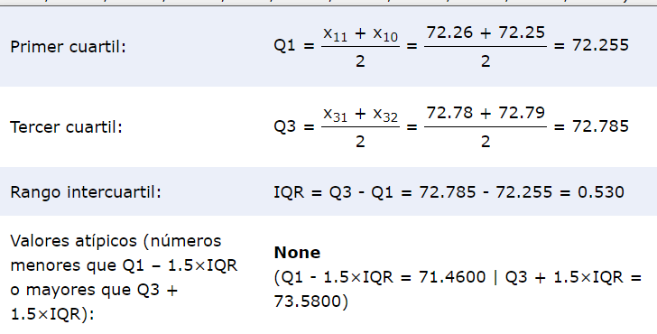
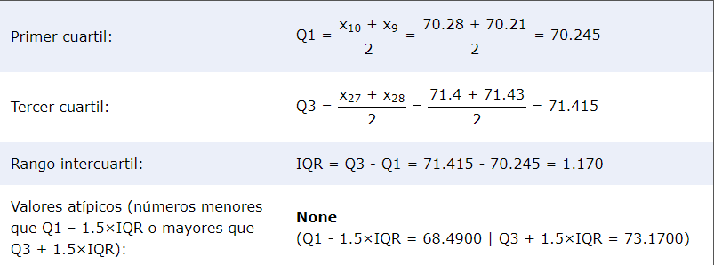
 | 20 | 25 | 30 | 35
 | 71.82 | 71.56 | 69.77 | 68.65 |  | 20 |  |  |  |  |  |  |  | 30
 | 72.11 | 71.59 | 69.9 | 68.66
 | 72.13 | 71.6 | 69.98 | 68.91
 | 72.14 | 71.6 | 69.99 | 68.97
 | 72.15 | 71.64 | 70.06 | 68.99
 | 72.21 | 71.65 | 70.17 | 69.06
 | 72.22 | 71.69 | 70.18 | 69.14
 | 72.24 | 71.74 | 70.2 | 69.16
 | 72.24 | 71.75 | 70.21 | 69.2
 | 72.25 | 71.76 | 70.28 | 70.2
 | 72.26 | 71.78 | 70.47 | 70.25
 | 72.26 | 71.8 | 70.83 | 70.26
 | 72.29 | 71.8 | 70.89 | 70.27
 | 72.3 | 71.83 | 70.91 | 70.27
 | 72.35 | 71.83 | 70.94 | 70.31 |  | 25 |  |  |  |  |  |  |  | 35
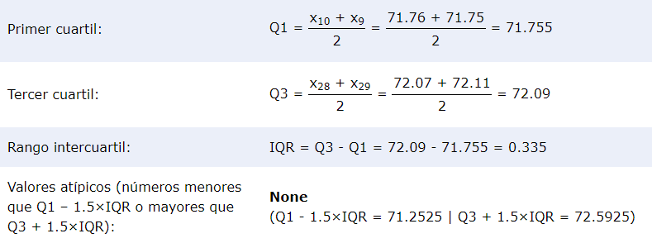
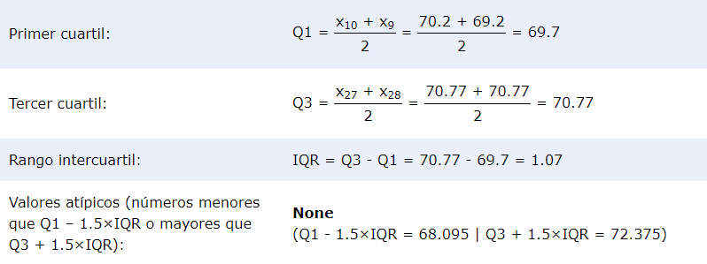
 | 72.38 | 71.88 | 70.96 | 70.31
 | 72.39 | 71.88 | 71.03 | 70.33
 | 72.39 | 71.89 | 71.03 | 70.34
 | 72.41 | 71.92 | 71.12 | 70.51
 | 72.46 | 71.93 | 71.25 | 70.56
 | 72.53 | 71.93 | 71.27 | 70.56
 | 72.56 | 71.94 | 71.28 | 70.58
 | 72.57 | 71.95 | 71.31 | 70.64
 | 72.58 | 71.99 | 71.34 | 70.66
 | 72.61 | 71.99 | 71.35 | 70.69
 | 72.62 | 72 | 71.4 | 70.71
 | 72.62 | 72.03 | 71.4 | 70.77
 | 72.65 | 72.07 | 71.43 | 70.77
 | 72.72 | 72.11 | 71.44 | 70.79
 | 72.74 | 72.13 | 71.51 | 70.84
 | 72.78 | 72.22 | 71.51 | 70.87
 | 72.79 | 72.24 | 71.52 | 70.89
 | 72.81 | 72.33 | 71.55 | 70.94
 | 72.84 | 72.39 | 71.6 | 70.97
 | 72.9 | 72.42 | 71.7 | 71.13
 | 72.94 | 72.44 | 71.96 | 71.24
 | 72.96 | 72.51
 | 72.97
 | 72.97
 | 73.05
 | 73.16

 | 0.09799597561 | 0.065818768769 | 0.37518634921 | 0.59485968254

Sacarosa 10%
Temp | Tensión superficial
20 | 72.69 | 73.32 | 72.99 | 73.27 | 73.31 | 72.17 | 72.36 | 73.46 | 73.36 | 71.34 | 71.26 | 71.56 | 72.85 | 72.88 | 72.61 | 72.52 | 73.29 | 73.27 | 73.37 | 73.4 | 73.35 | 72.13 | 73.28 | 73.34 | 72.86 | 72.75 | 72.9 | 72.79 | 73.25 | 73.29 | 73.16 | 73.13 | 71.49 | 71.8 | 71.68 | 71.85 | 71.93 | 71.75 | 71.46 | 71.72 | 71.92 | 73.43 | 73.12 | 73.21 | 73.29 | 73.26 | 73.02 | 72.79 | 72.85 | 73.12 | 72.72
25 | 72.39 | 72.43 | 72.5 | 72.32 | 72.56 | 72.42 | 72.77 | 72.34 | 72.53 | 72.13 | 72.13 | 71.84 | 72.24 | 72.25 | 72.18 | 71.96 | 72 | 72.37 | 71.74 | 71.94 | 71.46 | 71.68 | 71.53 | 71.51 | 71.31 | 71.67 | 71.58 | 71.64 | 72.07 | 72.31 | 72.45 | 72.49 | 72.29 | 72.59 | 72.65 | 72.91 | 72.59
30 | 71.93 | 71.95 | 72.17 | 72.3 | 71.96 | 71.8 | 71.81 | 71.86 | 71.9 | 71.63 | 71.85 | 71.79 | 71.42 | 71.74 | 72.06 | 72.07 | 71.73 | 71.78 | 71.89 | 70.85 | 70.95 | 71.26 | 70.58 | 70.45 | 70.7 | 70.59 | 70.83 | 70.98 | 71.9 | 71.95 | 72.27 | 72.31 | 72.22 | 71.98 | 72.4 | 72.25 | 72.32
35 | 70.98 | 71.09 | 70.96 | 70.69 | 70.66 | 70.75 | 70.98 | 70.64 | 70.75 | 70.34 | 70.62 | 70.71 | 68.66 | 70.65 | 70.68 | 70.58 | 71.08 | 70.66 | 70.72 | 70.99 | 70.79 | 70.41 | 70.38 | 70.55 | 70.59 | 70.52 | 69.76 | 69.88 | 69.74 | 70.16 | 71.16 | 67.14 | 71.44 | 71.01 | 70.66 | 70.88 | 71.01 | 71.16 | 70.46


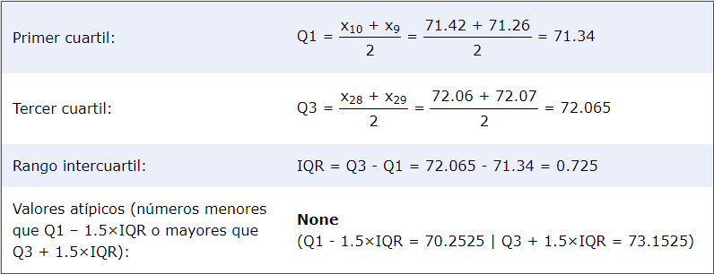
71.26 | 71.31 | 70.45 | 67.14 |  | 20 |  |  |  |  |  |  |  | 30
71.34 | 71.46 | 70.58 | 68.66
71.46 | 71.51 | 70.59 | 69.74
71.49 | 71.53 | 70.7 | 69.76
71.56 | 71.58 | 70.83 | 69.88
71.68 | 71.64 | 70.85 | 70.16
71.72 | 71.67 | 70.95 | 70.34
71.75 | 71.68 | 70.98 | 70.38
71.8 | 71.74 | 71.26 | 70.41
71.85 | 71.84 | 71.42 | 70.46
71.92 | 71.94 | 71.63 | 70.52
71.93 | 71.96 | 71.73 | 70.55
72.13 | 72 | 71.74 | 70.58 |  | 25
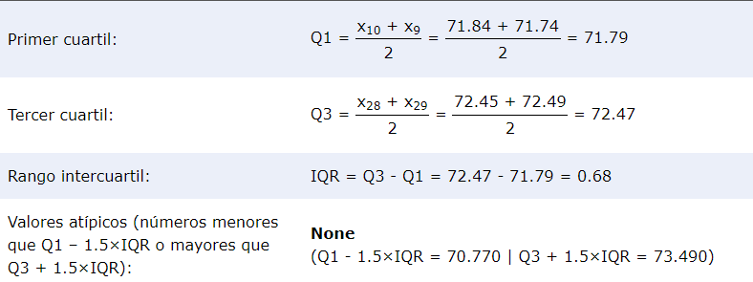
72.17 | 72.07 | 71.78 | 70.59 |  |  |  |  |  |  |  |  |  | 35

72.36 | 72.13 | 71.79 | 70.62
72.52 | 72.13 | 71.8 | 70.64
72.61 | 72.18 | 71.81 | 70.65
72.69 | 72.24 | 71.85 | 70.66
72.72 | 72.25 | 71.86 | 70.66
72.75 | 72.29 | 71.89 | 70.66
72.79 | 72.31 | 71.9 | 70.68
72.79 | 72.32 | 71.9 | 70.69
72.85 | 72.34 | 71.93 | 70.71
72.85 | 72.37 | 71.95 | 70.72
72.86 | 72.39 | 71.95 | 70.75
72.88 | 72.42 | 71.96 | 70.75
72.9 | 72.43 | 71.98 | 70.79
72.99 | 72.45 | 72.06 | 70.88
73.02 | 72.49 | 72.07 | 70.96
73.12 | 72.5 | 72.17 | 70.98
73.12 | 72.53 | 72.22 | 70.98
73.13 | 72.56 | 72.25 | 70.99
73.16 | 72.59 | 72.27 | 71.01
73.21 | 72.59 | 72.3 | 71.01
73.25 | 72.65 | 72.31 | 71.08
73.26 | 72.77 | 72.32 | 71.09
73.27 | 72.91 | 72.4 | 71.16
73.27 |  |  | 71.16
73.28 |  |  | 71.44
73.29
73.29
73.29
73.31
73.32
73.34
73.35
73.36
73.37
73.4
73.43
73.46

72.704313725 | 72.155945946 | 71.687297297 | 70.678108108
0.67380785066 | 0.40862547005 | 0.56270995414 | 0.3741051385

0.45401701961 | 0.16697477477 | 0.31664249249 | 0.54836207827

sacarosa 20%
Temp | Tensión superficial
20 | 74.48 | 73.72 | 73.37 | 73.42 | 73.79 | 74.24 | 74.43 | 74.36 | 74.97 | 74.43 | 75.07 | 74.53 | 74.93 | 74.26 | 74.47 | 74.44 | 74.28 | 73.61 | 73.81 | 74.19 | 73.87 | 74.31 | 74.54 | 74.35 | 74.53 | 74.53 | 74.54 | 74.35 | 74.63 | 73.83 | 73.66 | 73.74 | 73.33 | 74.07 | 74.54 | 74.37 | 73.16 | 73.13
25 | 74.43 |  | 74.48 | 74.38 | 74.25 | 74.5 | 74.42 | 74.38 | 73.54 | 74.17 | 74.37 | 74.41 | 73.54 | 74.06 | 74.17 | 74.2 | 74.4 | 73.02 | 73.11 | 73.23 | 73.13 | 73.3 | 73.24 | 73.26 | 73.32 | 73.32 | 73.37 | 73.05 | 73.33 | 72.49 | 72.3 | 72.33 | 72.42 | 72.16 | 72.75 | 72.79 | 72.41 | 72.77
30 | 72.86 | 72.76 | 72.8 | 73.03 | 72.88 | 72.69 | 72.77 | 72.78 | 72.7 | 72.75 | 72.77 | 72.99 | 72.59 | 72.19 | 73.2 | 73.28 | 73.41 | 72.21 | 72.84 | 72.77 | 73.26 | 72.85 | 73.11 | 72.88 | 73.06 | 73.1 | 73.01 | 72.99 | 73.26 | 72.99 | 73.06 | 73.07 | 72.88 | 72.84 | 72.71 | 72.88 | 72.66 | 72.73 | 72.88 | 72.8
35 | 71.96 | 72.06 | 71.88 | 72.13 | 72.13 | 71.95 | 72.02 | 71.94 | 72.6 | 72.78 | 72.48 | 72.62 | 72.07 | 73.43 | 73.16 | 73.65 | 73.04 | 71.47 | 71.54 | 71.63 | 71.6 | 71.36 | 72.07 | 71.97 | 72.18 | 72.37 | 72.8 | 71.47 | 71.45 | 72.52 | 71.95 | 72.18 | 72.2 | 71.97 | 72.17 | 72.05 | 72.08


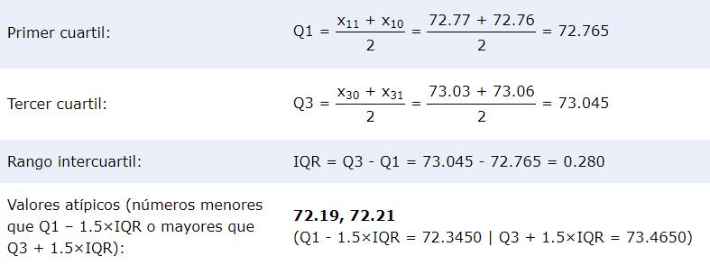
73.13 | 72.16 | 72.19 | 71.36 |  | 20 |  |  |  |  |  |  | 30
73.16 | 72.3 | 72.21 | 71.45
73.33 | 72.33 | 72.59 | 71.47
73.37 | 72.41 | 72.66 | 71.47
73.42 | 72.42 | 72.69 | 71.54
73.61 | 72.49 | 72.7 | 71.6
73.66 | 72.75 | 72.71 | 71.63
73.72 | 72.77 | 72.73 | 71.88
73.74 | 72.79 | 72.75 | 71.94
73.79 | 73.02 | 72.76 | 71.95
73.81 | 73.05 | 72.77 | 71.95
73.83 | 73.11 | 72.77 | 71.96 |  | 25 |  |  |  |  |  |  | 35
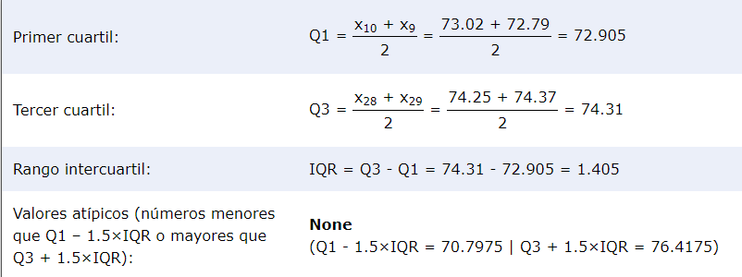
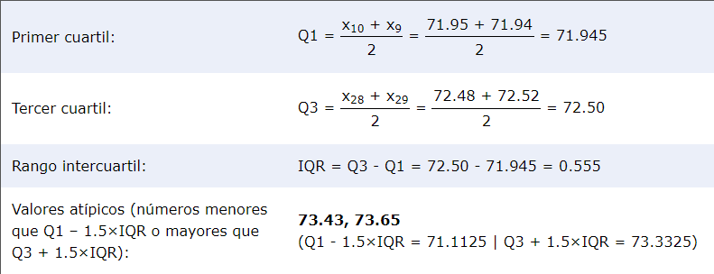
73.87 | 73.13 | 72.77 | 71.97
74.07 | 73.23 | 72.78 | 71.97
74.19 | 73.24 | 72.8 | 72.02
74.24 | 73.26 | 72.8 | 72.05
74.26 | 73.3 | 72.84 | 72.06
74.28 | 73.32 | 72.84 | 72.07
74.31 | 73.32 | 72.85 | 72.07
74.35 | 73.33 | 72.86 | 72.08
74.35 | 73.37 | 72.88 | 72.13
74.36 | 73.54 | 72.88 | 72.13
74.37 | 73.54 | 72.88 | 72.17
74.43 | 74.06 | 72.88 | 72.18
74.43 | 74.17 | 72.88 | 72.18
74.44 | 74.17 | 72.99 | 72.2
74.47 | 74.2 | 72.99 | 72.37
74.48 | 74.25 | 72.99 | 72.48
74.53 | 74.37 | 73.01 | 72.52
74.53 | 74.38 | 73.03 | 72.6
74.53 | 74.38 | 73.06 | 72.62
74.54 | 74.4 | 73.06 | 72.78
74.54 | 74.41 | 73.07 | 72.8
74.54 | 74.42 | 73.1 | 73.04
74.63 | 74.43 | 73.11 | 73.16
74.93 | 74.48 | 73.2 | 73.43
74.97 | 74.5 | 73.26 | 73.65
75.07 |  | 73.26
 |  | 73.28
 |  | 73.41

74.165263158 | 73.481081081 | 72.918157895 | 72.11
0.49534447114 | 0.75495689275 | 0.19465638836 | 0.44169459771

0.24536614509 | 0.56995990991 | 0.037891109531 | 0.19509411765

Glucose 10%
20 | 71.14 | 71.26 | 71.18 | 71.23 | 71.43 | 71.36 | 71.47 | 71.38 | 71.97 | 72.79 | 73.37 | 73.25 | 72.76 | 73.48 | 73.34 | 73.24 | 73.36 | 71.99 | 73.8 | 72.86 | 73.19 | 73.32 | 73.47 | 73.1 | 73.69 | 73.74 | 73.78 | 72.55 | 72.13 | 71.97 | 72.76 | 72.77 | 72.77 | 72.21 | 72.39 | 72.21 | 71.49 | 71.8 | 71.68 | 71.85 | 71.93 | 71.75 | 71.46 | 71.72 | 71.92 | 73.34 | 73.14 | 73.32 | 73.29 | 73.37 | 73.34 | 73.07 | 73.2 | 73.18 | 73.27
25 | 70.44 | 70.96 | 70.58 | 70.47 | 70.37 | 70.87 | 70.33 | 70.42 | 70.21 | 71.63 | 72.22 | 72.25 | 73.1 | 72.73 | 73.46 | 73.49 | 73.55 | 72.73 | 71.98 | 72.69 | 73.11 | 73.16 | 73 | 73.2 | 73.37 | 73.44 | 73.16 | 71.05 | 72.69 | 72.1 | 72.47 | 72.33 | 71.47 | 71.3 | 71.38 | 71.7 | 71.74 | 71.94 | 71.46 | 71.68 | 71.53 | 71.51 | 71.31 | 71.67 | 71.58 | 72.09 | 72.45 | 72.46 | 72.43 | 72.46 | 72.36 | 72.49 | 72.26 | 72.24
30 | 68.23 | 68.52 | 68.74 | 68.76 | 68.6 | 68.68 | 68.76 | 68.7 | 68.73 | 71.65 | 71.07 | 70.97 | 71.12 | 71.06 | 71.15 | 71.09 | 71.13 | 71.92 | 72.99 | 72.33 | 72.66 | 71.88 | 71.77 | 71.74 | 71.87 | 72.13 | 71.95 | 71.34 | 71.2 | 71.47 | 71.47 | 71.48 | 71.12 | 71.64 | 71.79 | 71.32 | 71.32 | 71.37 | 71.6 | 71.22 | 71.65 | 71.49 | 70.85 | 70.95 | 71.26 | 70.58 | 70.45 | 70.7 | 70.59 | 70.83 | 70.98 | 71.65 | 71.49 | 71.27 | 71.29 | 71.31 | 71.23 | 71.3 | 71.31 | 71.25 | 71.28 | 71.26 | 71.41
35 | 67.28 | 67.19 | 67.27 | 67.15 | 66.82 | 66.97 | 67.29 | 67.32 | 67.9 | 70.84 | 70.14 | 70.27 | 70.35 | 70.39 | 70.19 | 70.49 | 70.33 | 70.96 | 71.24 | 70.96 | 70.9 | 70.68 | 70.4 | 70.38 | 70.37 | 70.4 | 71.17 | 71.38 | 71.36 | 70.87 | 70.36 | 70.49 | 70.07 | 70.64 | 70.23 | 70.3 | 69.95 | 70.55 | 69.97 | 70.41 | 70.38 | 70.55 | 70.59 | 70.52 | 69.76 | 69.88 | 69.74 | 70.16 | 69.64 | 70.87 | 70.58 | 70.56 | 70.6 | 70.31 | 70.48 | 70.48 | 70.39 | 71.46 | 70.56


 | 71.14 | 70.21 | 68.23 | 67.19 |  | 20 |  |  |  |  |  |  |  | 30
 | 71.18 | 70.33 | 68.52 | 66.82
 | 71.23 | 70.37 | 68.6 | 66.97
 | 71.26 | 70.42 | 68.68 | 67.15
 | 71.36 | 70.44 | 68.7 | 67.27
 | 71.38 | 70.47 | 68.73 | 67.28
 | 71.43 | 70.58 | 68.74 | 67.32
 | 71.46 | 70.87 | 68.76 | 67.9
 | 71.47 | 70.96 | 68.76 | 69.64
 | 71.49 | 71.05 | 70.45 | 69.74
 | 71.68 | 71.3 | 70.58 | 69.76
 | 71.72 | 71.31 | 70.59 | 69.88 |  | 25 |  |  |  |  |  |  |  | 35

 | 71.75 | 71.38 | 70.7 | 69.95
 | 71.8 | 71.46 | 70.83 | 69.97
 | 71.85 | 71.47 | 70.85 | 70.07
 | 71.92 | 71.51 | 70.95 | 70.14
 | 71.93 | 71.53 | 70.97 | 70.16
 | 71.97 | 71.58 | 70.98 | 70.19
 | 71.97 | 71.63 | 71.06 | 70.23
 | 71.99 | 71.67 | 71.07 | 70.27
 | 72.13 | 71.68 | 71.09 | 70.3
 | 72.21 | 71.7 | 71.12 | 70.31
 | 72.21 | 71.74 | 71.12 | 70.33
 | 72.39 | 71.94 | 71.13 | 70.35
 | 72.55 | 71.98 | 71.15 | 70.36 |  |  |  | manuel !!!! Aquí estan el resto de las medidas que obtuve , aunque las de 35 estan un poco confusas
 | 72.76 | 72.09 | 71.2 | 70.37
 | 72.76 | 72.1 | 71.22 | 70.38 |  |  |  | 25 | 70.98 | 71.25 | 71.26 | 71.14 | 71.3 | 71.21 | 71.4 | 71.38 | 70.8 | 71.46 | 71.45
 | 72.77 | 72.22 | 71.23 | 70.38 |  |  |  | 30 | 70.95 | 71.35 | 70.93 | 70.91 | 70.32 | 70.95 | 70.39 | 70.256 | 70.4
 | 72.77 | 72.24 | 71.25 | 70.39 |  |  |  | 35 | 69.86 | 69.6 | 70.48 | 70.01 | 70.05 | 70.3 | 69.8 | 69.97 | 60.3
 | 72.79 | 72.25 | 71.26 | 70.39
 | 72.86 | 72.26 | 71.26 | 70.4
 | 73.07 | 72.33 | 71.27 | 70.4
 | 73.1 | 72.36 | 71.28 | 70.41
 | 73.14 | 72.43 | 71.29 | 70.48
 | 73.18 | 72.45 | 71.3 | 70.48
 | 73.19 | 72.46 | 71.31 | 70.49
 | 73.2 | 72.46 | 71.31 | 70.49
 | 73.24 | 72.47 | 71.32 | 70.52
 | 73.25 | 72.49 | 71.32 | 70.55
 | 73.27 | 72.69 | 71.34 | 70.55
 | 73.29 | 72.69 | 71.37 | 70.56
 | 73.32 | 72.73 | 71.41 | 70.56
 | 73.32 | 72.73 | 71.47 | 70.58
 | 73.34 | 73 | 71.47 | 70.59
 | 73.34 | 73.1 | 71.48 | 70.6
 | 73.34 | 73.11 | 71.49 | 70.64
 | 73.36 | 73.16 | 71.49 | 70.68
 | 73.37 | 73.16 | 71.6 | 70.84
 | 73.37 | 73.2 | 71.64 | 70.87
 | 73.47 | 73.37 | 71.65 | 70.87
 | 73.48 | 73.44 | 71.65 | 70.9
 | 73.69 | 73.46 | 71.65 | 70.96
 | 73.74 | 73.49 | 71.74 | 70.96
 | 73.78 | 73.55 | 71.77 | 71.17
 | 73.8 |  | 71.79 | 71.24
 |  |  | 71.87 | 71.36
 |  |  | 71.88 | 71.38
 |  |  | 71.92 | 71.46
 |  |  | 71.95 | 67.29
 |  |  | 72.13
 |  |  | 72.33
 |  |  | 72.66
 |  |  | 72.99

 | 72.560545455 | 72.019814815 | 71.3375 | 70.491
 | 0.83004109265 | 0.93473332034 | 0.38896481518

 | 0.68896821549 | 0.87372638015 | 0.15129362745 | 0.16776428571

GLUCOSE 20%
20 | 74.61 | 74.62 | 74.69 | 74.06 | 73.81 | 74.28 | 73.98 | 74.67 | 73.94 | 73.74 | 74 | 74.14 | 74.18 | 74 | 74.17 | 73.97 | 73.81 | 74.15 | 74.24 | 74.43 | 74.01 | 74.46 | 75.37 | 75.27 | 75.27 | 74.1 | 74.19 | 74.28 | 74.12 | 74.17 | 72.33 | 73.23 | 73.55 | 73.67 | 73.16 | 73.05 | 73.39 | 72.79 | 72.78 | 75.28 | 75.02 | 74.87 | 74.93 | 74.83 | 74.65 | 74.7 | 74.7 | 74.6
25 | 73.37 | 73.86 | 73.74 | 73.83 | 72.83 | 73.16 | 73.08 | 73.16 | 73.08 | 72.76 | 72.79 | 72.69 | 72.76 | 72.69 | 72.77 | 72.86 | 72.76 | 72.64 | 74.44 | 74.92 | 74.43 | 74.36 | 73.91 | 74.03 | 74.15 | 74.15 | 73.85 | 73.55 | 73.55 | 73.01 | 73.55 | 74.76 | 74.86 | 74.59 | 74.67 | 75.49 | 72.39 | 72.73 | 72.59 | 72.4 | 72.69 | 72.82 | 72.67 | 72.87 | 72.49 | 72.53 | 73.28 | 73.22 | 73.22 | 73.11 | 73.39 | 73.84 | 73.97 | 73.96
30 | 75.41 | 75.91 | 76.22 | 74.85 | 76.58 | 76.12 | 76.24 | 75.15 | 76.23 | 75.67 | 75.82 | 74.99 | 76.44 | 75.27 | 75.4 | 75.27 | 75.47 | 75.45 | 75.37 | 74.39 | 74.46 | 74.46 | 74.55 | 74.72 | 74.56 | 74.76 | 74.54 | 74.7 | 74.55 | 74.82 | 74.34 | 74.8 | 74.91 | 75.74 | 74.59 | 74.22 | 75.33 | 75.09 | 75.07 | 75.79 | 75.83 | 75.6 | 75.22 | 76.27 | 76.21 | 76.01 | 75.43 | 76.12
35 | 75.7 | 75.6 | 75.08 | 75.26 | 75.93 | 75.66 | 75.71 | 75.76 | 75.47 | 75.55 | 75.69 | 74.94 | 75.08 | 74.68 | 74.76 | 75.05 | 75.15 | 74.6 | 74.68 | 70.56 | 73.03 | 72.92 | 73.58 | 73.46 | 73.45 | 73.38 | 73.41 | 73.25 | 73.23 | 73.3 | 75.08 | 74.53 | 74.41 | 74.26 | 74.07 | 74.44 | 74.78 | 74.1 | 74.43 | 74.3 | 75.03 | 75.33 | 75.2 | 74.76 | 75.14 | 75.13 | 75.17 | 75.01 | 75

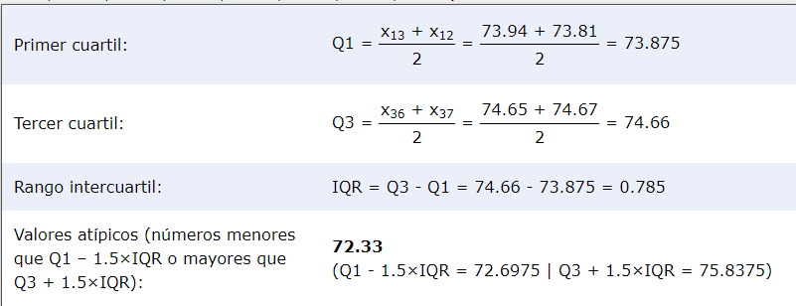
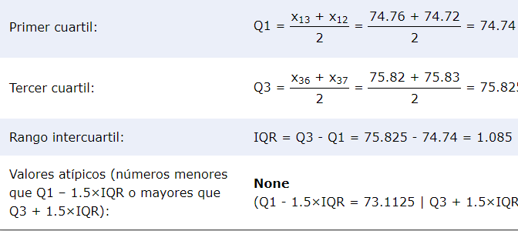
 |  |  |  |  | 20 |  |  |  |  |  |  |  | 30
72.33 | 72.39 | 74.22 | 70.56
72.78 | 72.4 | 74.34 | 72.92
72.79 | 72.49 | 74.39 | 73.03
73.05 | 72.53 | 74.46 | 73.23
73.16 | 72.59 | 74.46 | 73.25
73.23 | 72.64 | 74.54 | 73.3
73.39 | 72.67 | 74.55 | 73.38
73.55 | 72.69 | 74.55 | 73.41
73.67 | 72.69 | 74.56 | 73.45
73.74 | 72.69 | 74.59 | 73.46
73.81 | 72.73 | 74.7 | 73.58 |  | 25 |  |  |  |  |  | x |  | 35
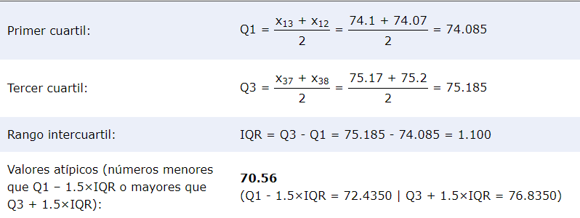
73.81 | 72.76 | 74.72 | 74.07
73.94 | 72.76 | 74.76 | 74.1
73.97 | 72.76 | 74.8 | 74.26
73.98 | 72.77 | 74.82 | 74.3
74 | 72.79 | 74.85 | 74.41
74 | 72.82 | 74.91 | 74.43
74.01 | 72.83 | 74.99 | 74.44
74.06 | 72.86 | 75.07 | 74.53
74.1 | 72.87 | 75.09 | 74.6
74.12 | 73.01 | 75.15 | 74.68
74.14 | 73.08 | 75.22 | 74.68
74.15 | 73.08 | 75.27 | 74.76
74.17 | 73.11 | 75.27 | 74.76
74.17 | 73.16 | 75.33 | 74.78
74.18 | 73.16 | 75.37 | 74.94
74.19 | 73.22 | 75.4 | 75
74.24 | 73.22 | 75.41 | 75.01
74.28 | 73.28 | 75.43 | 75.03
74.28 | 73.37 | 75.45 | 75.05
74.43 | 73.39 | 75.47 | 75.08
74.46 | 73.55 | 75.6 | 75.08
74.6 | 73.55 | 75.67 | 75.08
74.61 | 73.55 | 75.74 | 75.13
74.62 | 73.74 | 75.79 | 75.14
74.65 | 73.83 | 75.82 | 75.15
74.67 | 73.84 | 75.83 | 75.17
74.69 | 73.85 | 75.91 | 75.2
74.7 | 73.86 | 76.01 | 75.26
74.7 | 73.91 | 76.12 | 75.33
74.83 | 73.96 | 76.12 | 75.47
74.87 | 73.97 | 76.21 | 75.55
74.93 | 74.03 | 76.22 | 75.6
75.02 | 74.15 | 76.23 | 75.66
75.27 | 74.15 | 76.24 | 75.69
75.27 | 74.36 | 76.27 | 75.7
75.28 | 74.43 | 76.44 | 75.71
75.37 | 74.44 | 76.58 | 75.76
 | 74.59 |  | 75.93
 | 74.67
 | 74.76
 | 74.86
 | 74.92
 | 75.49

0.39624616096 | 0.59053308875 | 0.42453882979 | 0.69351555851

